main
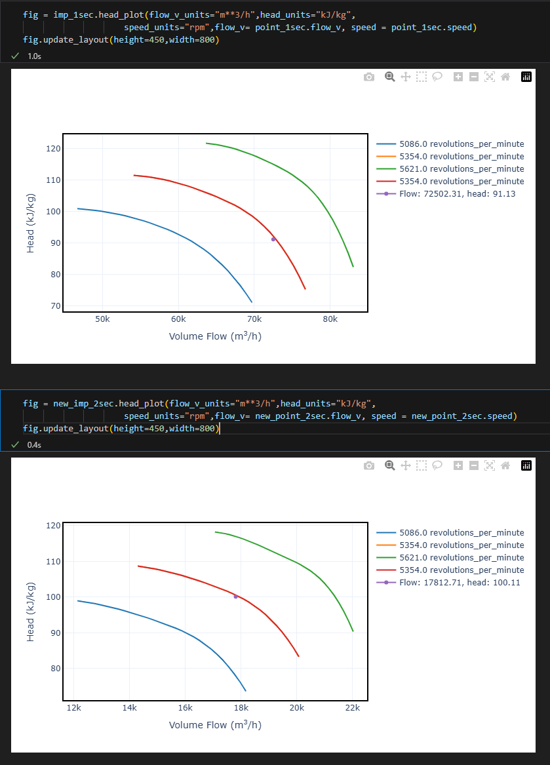
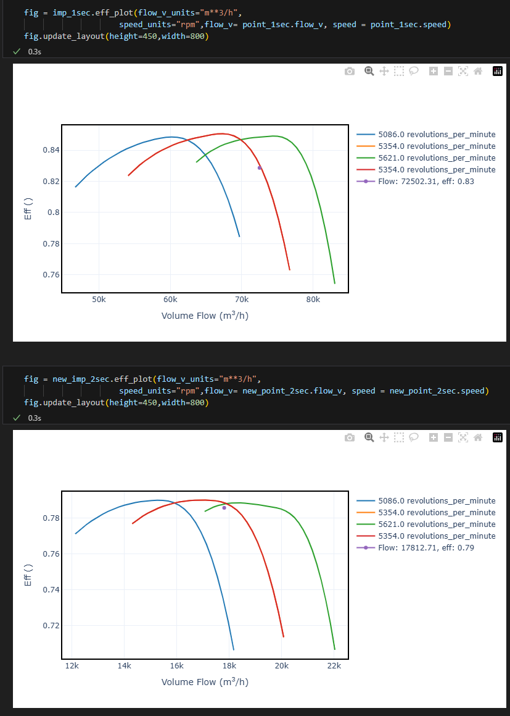
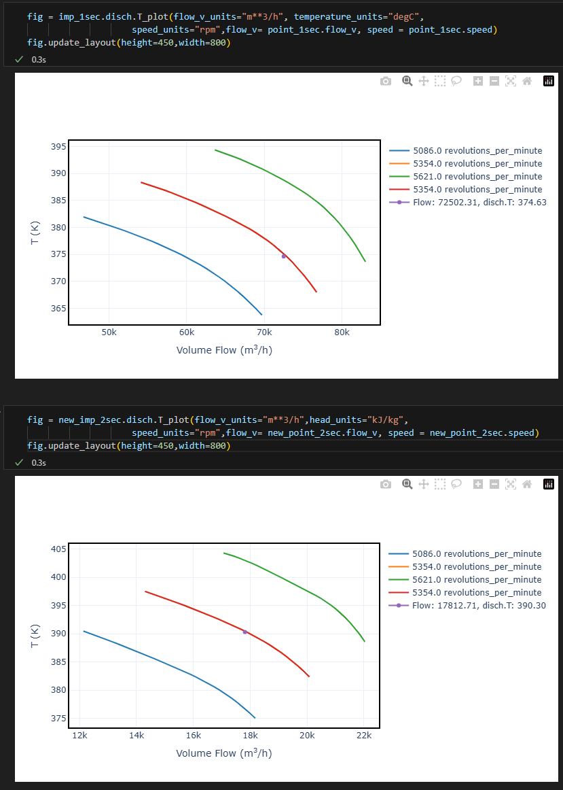
 |  | Case | Case | Case | Case | Case | Case | Case | Case | Ts_2 = 45°C
 |  | PONTO MAXIMO 1 SEÇÃO | PONTO MAXIMO 2 SEÇÃO | NOVO PONTO 1 SEÇÃO | NOVO PONTO 2 SEÇÃO | NOVO PONTO 1 SEÇÃO | NOVO PONTO 2 SEÇÃO
 | Weight flow (dry), kg/h |  |  | 181403.7 | 151561.0 | 177237.0 | 148580.8 | 173160.9 | 145738.3 | 181384.67102 | 158098.75706 | 181382.35829 | 158094.53533
 | Inlet Conditions
 | Inlet Pressure, kgf/cm²A |  |  | 1.5 | 5.5801870971 | 1.47 | 5.5132285924 | 1.44 | 5.4353392874 | 1.5 | 5.5825731085 | 1.5 | 5.5828629339
 | Temperature, °C |  |  | 39 | 40 | 39 | 40 | 39 | 40 | 39 | 45 | 39 | 45
 | Molecular Weight, kg/kmol |  |  | 43.14 | 37.76 | 43.14 | 37.85 | 43.14 | 37.95 | 43.136558676 | 38.928470668 | 43.136558676 | 38.928097832
 | Inlet volume (dry), m³/h |  |  | 72861.20 | 18115.09 | 72667.46 | 17941.90 | 72502.31 | 17812.71 | 72853.5571 | 18598.704857 | 72852.628185 | 18597.387188
 | Discharge Conditions
 | Pressure, kgf/cm²A |  |  | 6.09 | 22.29035 | 6.02 | 22.29 | 5.95 | 22.20 | 6.0925731085 | 22.29 | 6.0928629339 | 22.29144016
 | Temperature, °C |  |  | 101.05 | 116.46 | 101.29 | 116.87 | 101.48 | 117.15 | 101.061153 | 120.12868369 | 101.06261768 | 120.13234418
 | Flange Flows
 | Power (gas), kW |  |  | 5493 | 5313 | 5392 | 5237 | 5290 | 5158 | 5493.1479256 | 5458.6011505 | 5493.2043295 | 5458.6825662
 | Shaft Power, kW
 | Speed, rpm |  |  | 5354 | 5354 | 5354 | 5354 | 5354 | 5354 | 5354 | 5354 | 5354 | 5354
 | Polytropic head, kJ/kg |  |  | 89.9 | 98.9 | 90.6 | 99.6 | 91.1 | 100.1 | 89.937900514 | 96.837901447 | 89.941083778 | 96.843496331
 | Polytropic efficiency, % |  |  | 82.5 | 78.3 | 82.7 | 78.5 | 82.9 | 78.6 | 82.493462352 | 77.909418311 | 82.494483203 | 77.910676992
 | Torque, N.m

 |  |  |  |  |  |  |  | 0.8416 |  | 0.8716

Dados de Entrada: | 1.59 kgf/cm² e Pd_2 = 22.29 kgf/cm² |  | Ps_1 =1.5 kgf/cm² e Pd_2 = 22.29 kgf/cm² |  | Ps_1 =1.47 kgf/cm² e Pd_2 = 22.29 kgf/cm² |  | Ps_1 =1.54 kgf/cm² e Pd_2 = 22.29 kgf/cm² |  | fixando condensação em 0.75 e 1.45 |  | fixando condensação em 0.8 e 2
 | 1ª SEÇÃO | 2ª SEÇÃO | 1ª SEÇÃO | 2ª SEÇÃO | 1ª SEÇÃO | 2ª SEÇÃO | 1ª SEÇÃO | 2ª SEÇÃO
Weight flow (dry), kg/h | 193936.3 | 160424.8 | 181404.9 | 151563.1 | 177238.1 | 148582.9 | 186967.7 | 155514.3 | 176832.1 | 132624.1 | 249378.6 | 199502.9
Inlet Conditions
Inlet Pressure, kgf/cm²A | 1.59 | 5.7795075 | 1.5 | 5.58 | 1.47 | 5.5130832992 | 1.54 | 5.6690743 | 1.45 | 5.1719593678 | 2 | 6.9466266534
Temperature, °C | 39 | 40 | 39 | 40 | 39 | 40 | 39 | 40 | 39 | 40 | 39 | 40
Molecular Weight, kg/kmol | 43.14 | 37.52 | 43.14 | 37.76 | 43.14 | 37.85 | 43.14 | 37.65 | 43.14 | 38.29 | 43.14 | 36.22
Inlet volume (wet), m³/h | 73403.65 | 18611.88 | 72861.68 | 18115.75 | 72667.93 | 17942.55 | 73109.11 | 18339.90 | 73519.69 | 16909.24 | 74654.16 | 19817.52
Discharge Conditions
Pressure, kgf/cm²A | 6.29 | 22.29 | 6.09 | 22.290 | 6.02 | 22.29 | 6.18 | 22.29 | 5.68 | 22.29 | 7.46 | 22.29
Temperature, °C | 100.39 | 115.30 | 101.05 | 116.46 | 101.28 | 116.86 | 100.75 | 115.93 | 99.90 | 119.14 | 99.25 | 110.92
Flange Flows
Power (gas), kW | 5793 | 5537 | 5493 | 5313 | 5392 | 5237 | 5626 | 5413 | 5267 | 4821 | 7216 | 6544
Speed, rpm | 5354 | 5354 | 5354 | 5354 | 5354 | 5354 | 5354 | 5354 | 5354 | 5354 | 5354 | 5354
Polytropic head, kJ/kg | 88.0 | 96.8 | 89.9 | 98.9 | 90.6 | 99.6 | 89.1 | 97.9 | 87.6 | 103.4 | 83.5 | 85.9
Polytropic efficiency, % | 81.9 | 77.9 | 82.5 | 78.3 | 82.7 | 78.5 | 82.2 | 78.1 | 81.7 | 79.0 | 80.2 | 72.8

Para o caso Ps_1 = 1.5 kgf/cm²

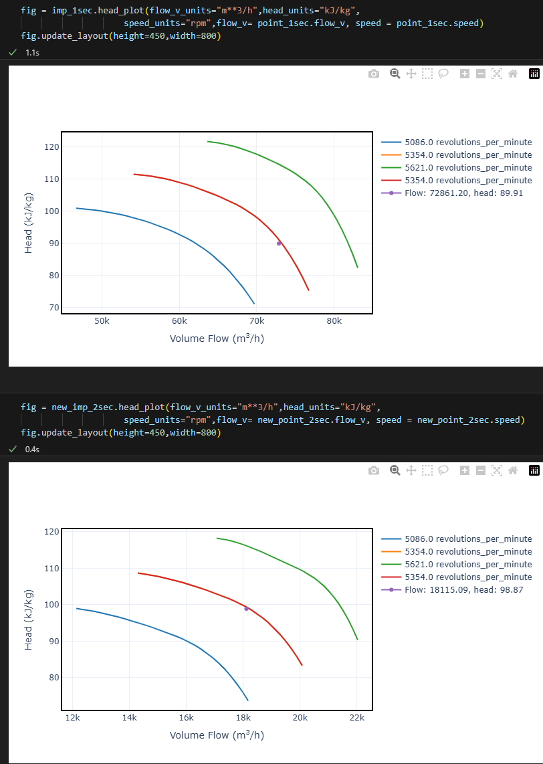
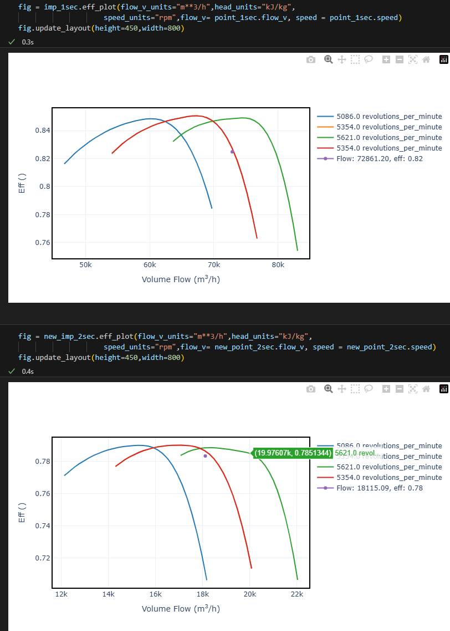

Para o caso Ps_1 = 1.47 kgf/cm²

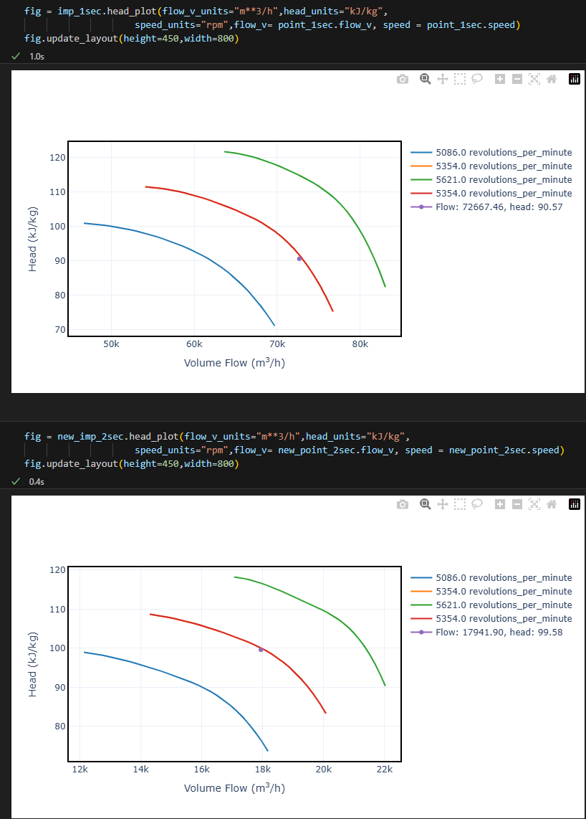
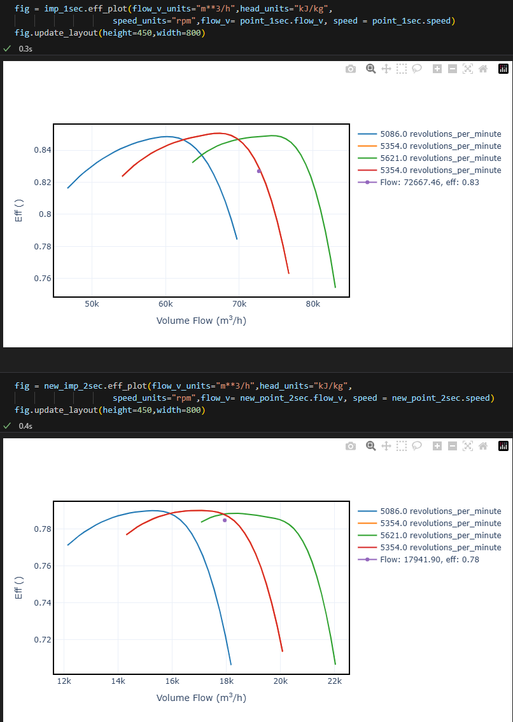

Para o caso Ps_1 = 1.44 kgf/cm² e Pd_2 = 22.2 kgf/cm²

